Planilha1
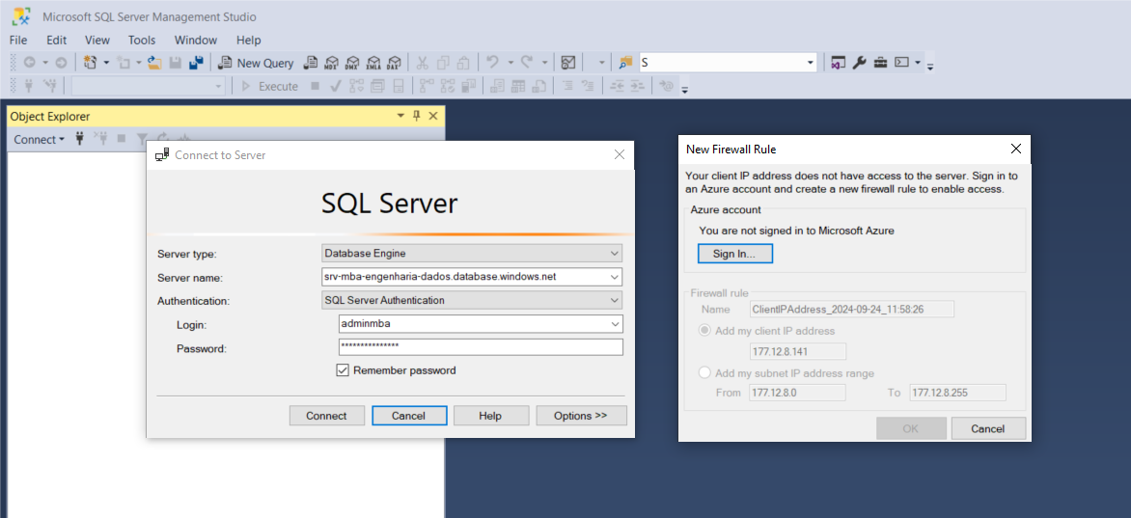
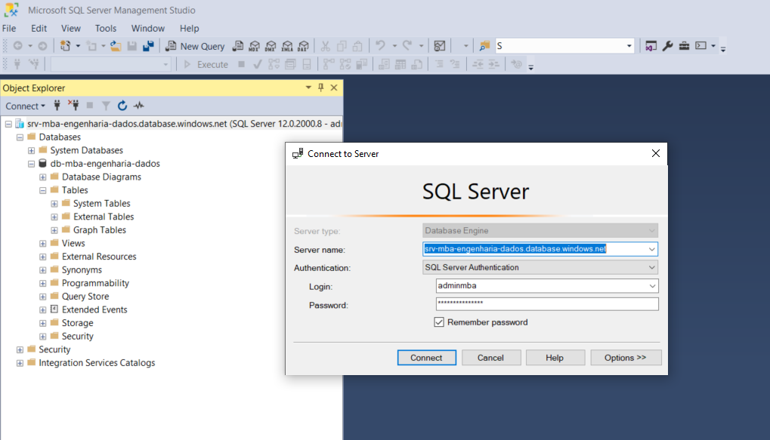
Server name | srv-mba-engenharia-dados.database.windows.net
Database | db-mba-engenharia-dados

Aluno | Usuário | Senha | IP
Rodrigo Charles | rodrigo.charles | RodCha(äsd86Q!2024> | 201.162.69.45
Nathan Arrais | nathan.arrais | NatArr(äsd86Q!2024>
Falvia Castro | flavia.castro | FlaCas(äsd86Q!2024>
Wesley Mical | wesley.mical | WesMic(äsd86Q!2024> | 191.183.42.208
Marielle Miziara | marielle.miziara | MarMiz(äsd86Q!2024>
Daniela Bragança | daniela.braganca | DanBra(äsd86Q!2024>

